2018_11_data
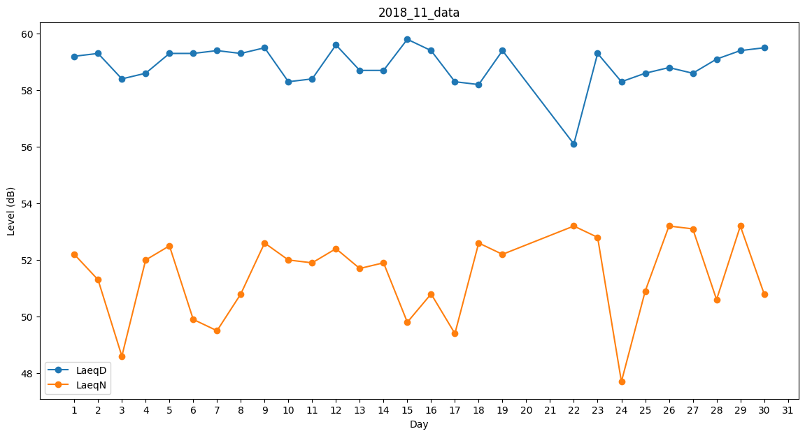
Day | LaeqD | LaeqN
1 | 59.2 | 52.2
2 | 59.3 | 51.3
3 | 58.4 | 48.6
4 | 58.6 | 52
5 | 59.3 | 52.5
6 | 59.3 | 49.9
7 | 59.4 | 49.5
8 | 59.3 | 50.8
9 | 59.5 | 52.6
10 | 58.3 | 52
11 | 58.4 | 51.9
12 | 59.6 | 52.4
13 | 58.7 | 51.7
14 | 58.7 | 51.9
15 | 59.8 | 49.8
16 | 59.4 | 50.8
17 | 58.3 | 49.4
18 | 58.2 | 52.6
19 | 59.4 | 52.2
20 | 48.7 | 0
21 | 0 | 0
22 | 56.1 | 53.2
23 | 59.3 | 52.8
24 | 58.3 | 47.7
25 | 58.6 | 50.9
26 | 58.8 | 53.2
27 | 58.6 | 53.1
28 | 59.1 | 50.6
29 | 59.4 | 53.2
30 | 59.5 | 50.8

